Trang tính1
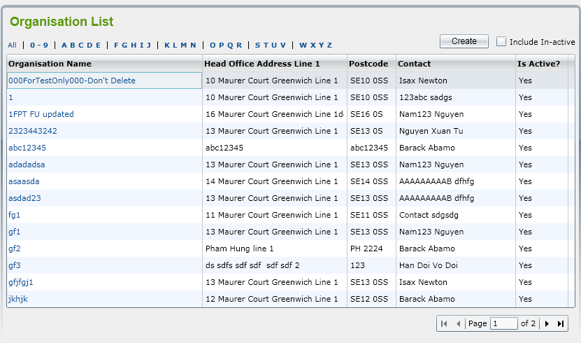

Khi gõ số trang lớn hơn tổng số trang thì điều gì xảy ra
Nếu next trang đến trang cuối, next tiếp thì có chuyển về trang đầu không hay vẫn giữ nguyên trang cuối
Nếu đang ở bất kỳ 1 trang nào ngoài trang 1, khi chuyển trạng thái từ đang hoạt động sang không hoạt động, màn hình trở về danh sách, lúc đấy vị trí trang có đang ở như lúc chuyển trạng thái không, hay là về trang 1
Nếu đang ở bất kỳ 1 trang nào ngoài trang 1, khi bấm "include in-active" sẽ hiển thị thêm cả các Tổ chức không hoạt động, vậy lúc đấy vị trí trang đang ở vị trí hiện tại hay load lại về trang 1
Nếu đang ở bất kỳ 1 trang nào ngoài trang 1, chọn sắp xếp Tổ chức theo tên, thì trang lúc này ở trang hiện tại hay về trang 1
Nếu đang lọc các tổ chức 0-9, mà chuyển trạng thái Tổ chức, sau khi chuyển xong thì còn lọc các tổ chức 0-9 nữa không, hay là về all
Nếu đang lọc các Tổ chức, bấm "include in-active" thì list còn ở chế độ lọc nữa hay không, hay là về all
Nếu "include in-active" đang được bật, chọn lọc danh sách, lúc đấy "include in-active" còn được bật nữa hay không ?
Nếu đang sắp xếp Tổ chức theo tên, bấm "include in-active", thì danh sách còn đang sắp xếp nữa hay không ?
Nếu đang sắp xếp Tổ chức theo tên, bấm chuyển trang thì còn đang sắp xếp nữa hay không ?
Nếu đang sắp xếp Tổ chức theo tên, chuyển trạng thái Tổ chức, sau khi chuyển xong còn chế độ sắp xếp nữa hay không ?

